案例
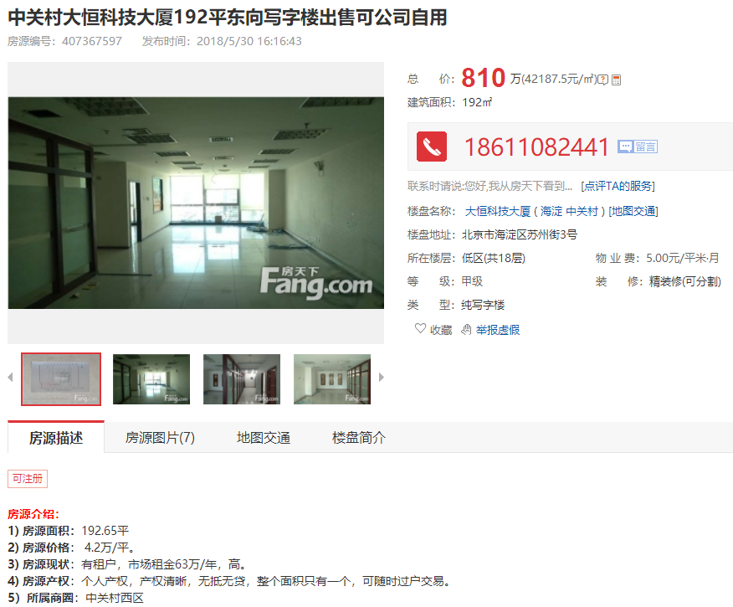

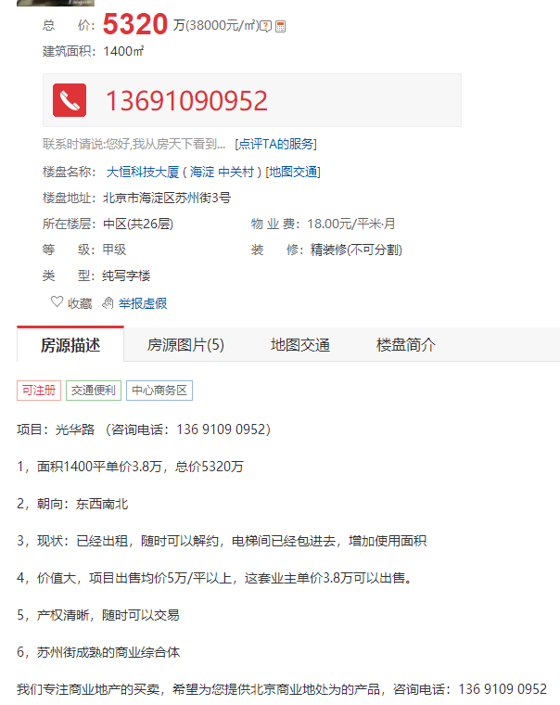

修正系数 |  | 项目名称 | 售价 | 修正单价 | 建筑面积 | 楼层 | 建成年代 | 成新度 | 剩余年限
0.98 | A | 大恒科技大厦 | 42187 | 41343 | 192 | 低区 | 2001 | 0.72 | 31
 | B | 银科大厦 | 37900 | 37142 | 2623 | 高区 | 2003 | 0.75 | 33
 | C | 1+1大厦 | 44000 | 43120 | 470 | 高区 | 2006 | 0.8 | 36

